問い合わせ登録画面
画面ID |  |  |  | 画面名 |  |  |  |  | 概要（業務目的）
contact |  |  |  | 問い合わせ登録画面 |  |  |  |  | 問い合わせを登録

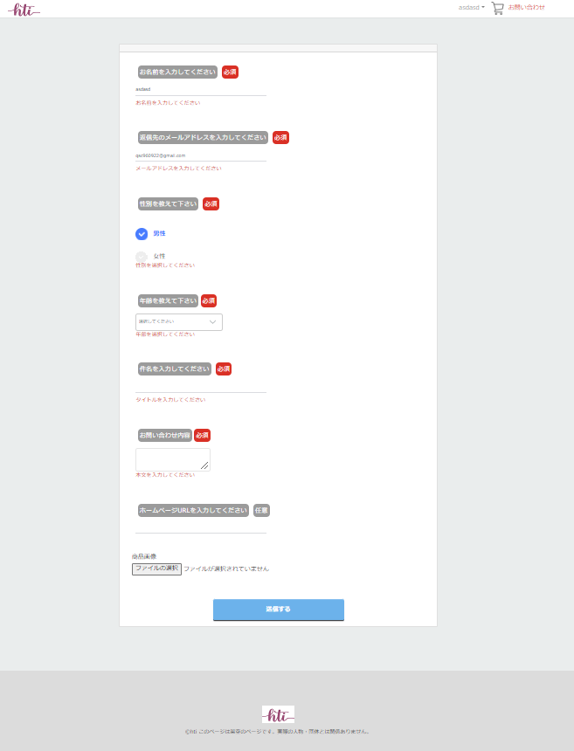
画面レイアウト
【レイアウト】 |  |  |  |  |  |  |  |  |  |  | 【説明】
 |  |  |  |  |  |  |  |  |  |  | ＜表示＞
 |  |  |  |  |  |  |  |  |  |  | 1.初期表示
1
 |  |  |  |  |  |  |  |  |  |  |  | 登録に必要な情報を表示する

2
 |  |  |  |  |  |  |  |  |  |  | 2.説明
 |  |  |  |  |  |  |  |  |  |  |  | ①お名前を入力してください：テキスト
 |  |  |  |  |  |  |  |  |  |  |  | 登録したユーザーの名前を自動的に記入する
 |  |  |  |  |  |  |  |  |  |  |  | ②返信先のメールアドレスを入力してください：email
 |  |  |  |  |  |  |  |  |  |  |  | 登録したユーザーのメールを自動的に記入する
3
 |  |  |  |  |  |  |  |  |  |  |  | ③性別を教えて下さい：ラジオ（デフォルト状態は男性）

 |  |  |  |  |  |  |  |  |  |  |  | ④年齢を選択してください：プールダウンリスト

4
 |  |  |  |  |  |  |  |  |  |  |  | ⑤件名を入力してください：

 |  |  |  |  |  |  |  |  |  |  |  | ⑥お問い合わせ内容：
5
 |  |  |  |  |  |  |  |  |  |  |  | ⑦ホームページURLを入力してください：

6
 |  |  |  |  |  |  |  |  |  |  |  | ⑧画像を選択してください：image

7
 |  |  |  |  |  |  |  |  |  |  |  | ⑨送信する：
 |  |  |  |  |  |  |  |  |  |  |  | ①ー⑧の必須情報を入力したら、ボタンを押してDBに
 |  |  |  |  |  |  |  |  |  |  |  | データを入れる。
 |  |  |  |  |  |  |  |  |  |  | ＜件数＞

8

9

検証項目

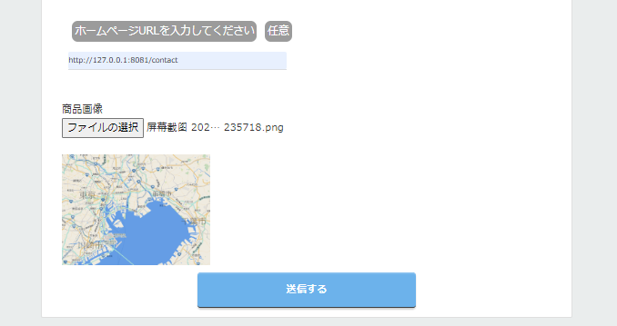

ファイルを選択したら画面上に表示する

項目定義
項目属性 |  |  |  |  |  |  |  |  |  |  | バリデーション |  |  |  |  |  | データベース項目 (*ロジックor詳細設計)
No | グループ タイプ | グループ名 (論理名) | コンポーネント名 | HTMLタイプ | I/O | 型 | 長さ | フォーマット ／スタイル | タブ オーダー | 表示条件 | 必須 | 桁 | 型 | 範囲 | 関連 | 参照 | テーブル | カラム
1 | Form | 入力フォーム | お名前 | テキストフィールド | IN | 文字列 | - |  | 1 | 常に表示 | ○ |  |  |  |  |  | contact | your_name
2 | Form | 入力フォーム | メールアドレス | メール | IN | 文字列 | - |  | 2 | 常に表示 | ○ |  |  |  |  |  | contact | email
3 | Form | 入力フォーム | 性別 | パスワード | IN | 文字列 | - |  | 3 | 常に表示 | ○ |  |  |  |  |  | contact | gender
4 | Form | 入力フォーム | 年齢 | プールダウンリスト | IN | 文字列 | - |  | 4 | 常に表示 | ○ |  |  |  |  |  | contact | age
5 | Form | 入力フォーム | 件名 | テキストフィールド | IN | 文字列 |  |  | 5 | 常に表示 | ○ |  |  |  |  |  | contact | titile
6 | Form | 入力フォーム | 問い合わせ内容 | テキストエリア | IN | 文字列 | - |  | 6 | 常に表示 | ○ |  |  |  |  |  | contact | contact
7 | Form | 入力フォーム | ホームページURL | url | IN | 文字列 | - |  | 7 | 常に表示 |  |  |  |  |  |  | contact | url
8 | Form | 入力フォーム | 画像 | イメージ | IN | イメージ | - |  | 8 | 常に表示 |  |  |  |  | ○ |  | contact_form | file_name
9 | Form | 入力フォーム | 送信する | ボタン | IN |  | - |  | 9 | 常に表示

バリデーション

アクション
No | アクション名 | 機能概要
1 | contact | 「送信する」⑨ボタンを押すとDBに情報を登録して商品２画面へ遷移する

